PRODUTOS
 |  |  |  |  |  |  |  |  |  |  |  |  |  |  |  | 2022-01-17
Nº | DATA ABERTURA | DIAS ABERTOS | CRITICIDADE | RESPOSTA | SISTEMA | TIQUET | ISSUE/REDMINE | NEGÓCIO | PRODUTOS | STATUS | CAMINHO | DESCRIÇÃO DO PROBLEMA | c | Colunas1 | Colunas2
1 | 2022-01-13 12:00:00 | 4 | URGENTE | 2022-01-13 17:00:00 |  |  |  |  |  |  |  |  |  | 0 | 1 | 0.2083333333
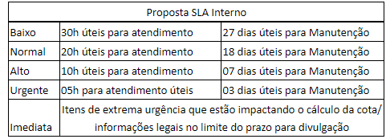
2 | 2022-01-10 12:00:00 | 7 | NORMAL | 2022-01-11 20:00:00 |  |  |  |  |  |  |  |  |  | 0 | 3 | 08:00
3 | 2022-01-15 10:00:00 | 2 | ALTA | 2022-01-15 22:00:00 |  |  |  |  |  |  |  |  |  | 0 | 2 | 0.4166666667
4 | 2022-01-15 09:00:00 | 2 | BAIXO | 2022-01-18 18:00:00 |  |  |  |  |  |  |  |  |  | 0 | 4 | 06:00
5 |  |  |  |  |  |  |  |  |  |  |  |  |  |  |  | 0
6
7
8
9
10
11 |  |  |  |  |  |  |  |  |  |  |  |  |  |  |  | HORAS
12
13 |  |  |  |  |  |  |  |  |  |  |  |  |  |  |  | BAIXO | 30 | 2 dias e 6 horas
14 |  |  |  |  |  |  |  |  |  |  |  |  |  |  |  | NORMAL | 20 | 1 dias e 8 horas
15 |  |  |  |  |  |  |  |  |  |  |  |  |  |  |  | ALTA | 10 | 0 dias e 10 horas
16 |  |  |  |  |  |  |  |  |  |  |  |  |  |  |  | URGENTE | 5 | 0 dias e 5 horas
17
18
19
20
21
22
23
24
25
26
27
28
29
30
31
32
33
34
35
36
37
38
39
40
41
42
43
44
45
46
47
48
49
50
51
52
53
54
55
56
57
58
59
 | TOTAL |  |  |  | 0

